备注
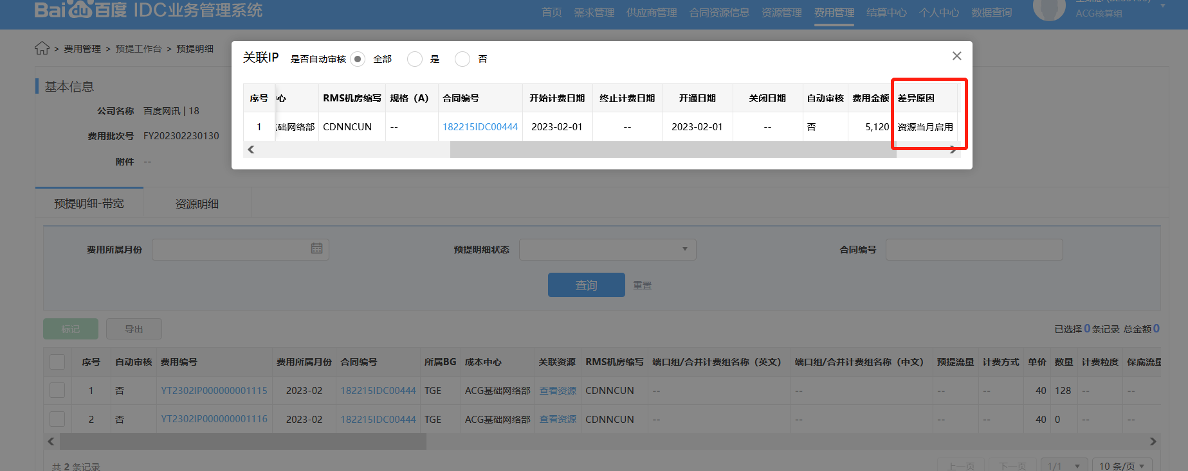
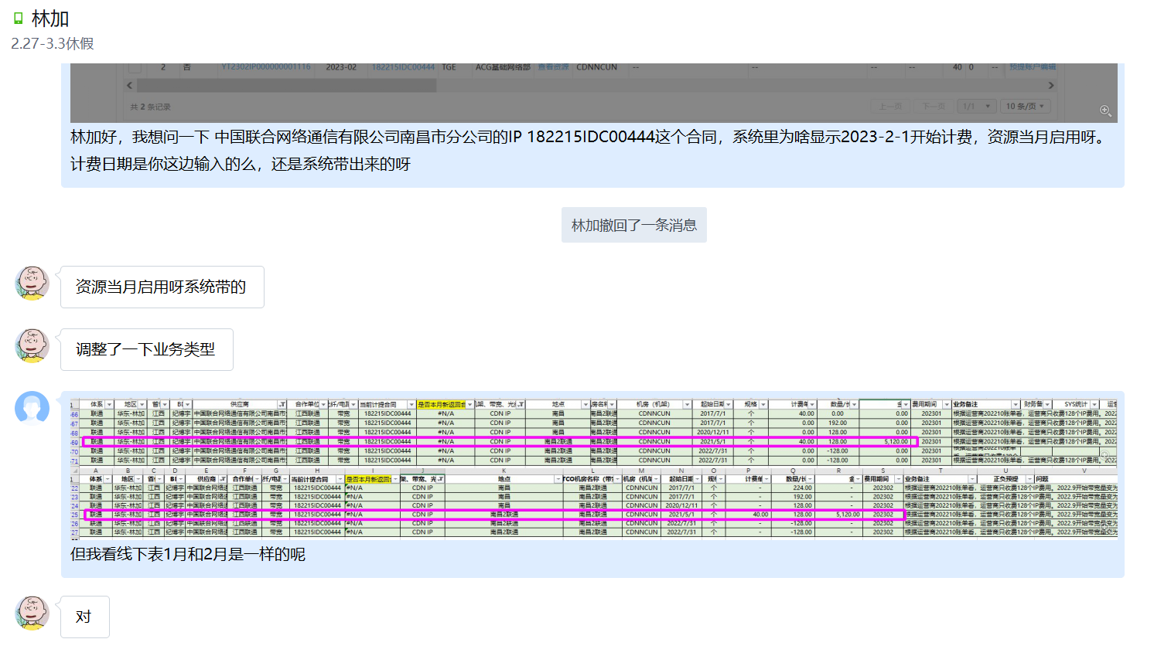
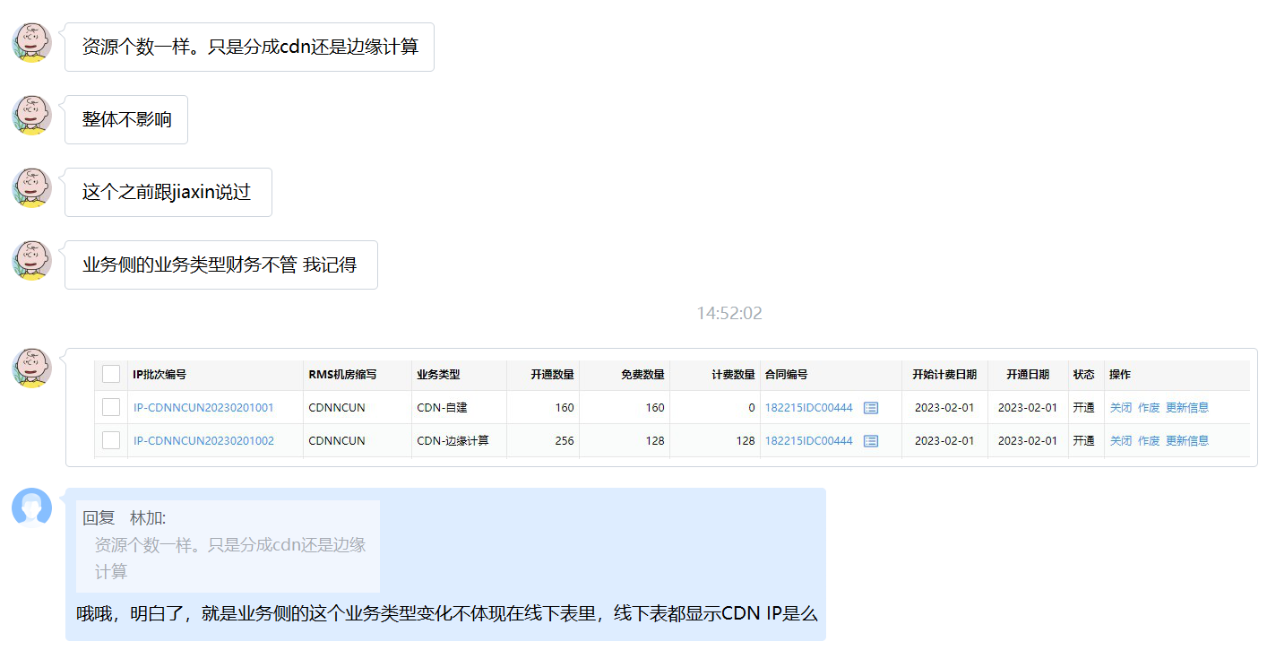
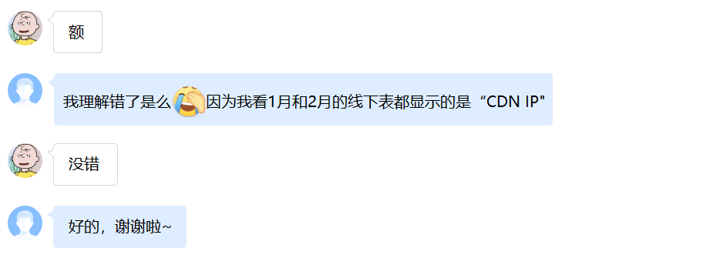
1、临时合同L20221025032预提表中显示免费数量64个，备注免费48个，有矛盾。

体系 | 地区 | 省份 | BD | 供应商 | 合作单位 | 机架/带宽/裸光纤/电路/工位&库房/其他 | 当前计提合同 | 是否本月新返回合同 | 费用类型（机架、带宽、光纤/电路、其他） | 地点 | TCO机房名称（带宽） | 机房（机架） | 起始日期 | 规格 | 计费单位 | 数量/长度 | 金额 | 费用期间 | 业务备注 | 正负预提 | 问题 | 财务备注 | SYS统计 | 运营商统计 | 合同开始日期 | 合同结束时间 | TCO机房英文 | 保底率 | 带宽量 | 保底量 | 合并计费组 | 颗粒度 | 第三方分类 | BEC带宽量 | CDN带宽量 | 对账流量 | 运营商流量 | 运营商金额 | 结算流量 | 结算金额 | 结算逻辑 | 争议解决条款 | 备注
代理商-移动 | LJ | 江苏 | 李腾 | 南通云数网络科技有限公司 | 南通云数 | 带宽 | L20221025032 | #N/A | CDN IP | 无锡 | 无锡4移动 | CACDNWXCM | 2020-07-06 | 个 | 50.00 | 224.00 | 11,200.00 | 202302 | 按照机柜赠送IP.需要注意20220101开始由江阴普尔变更为南通云数，20200706开始计费，20210101开始免费48个，使用288个(36.150.56.0/24 36.150.55.0/27)
代理商-移动 | LJ | 江苏 | 李腾 | 南通云数网络科技有限公司 | 南通云数 | 带宽 | L20221025032 | #N/A | CDN IP | 无锡 | 无锡4移动 | CACDNWXCM | 2020-07-06 | 个 | - | 64.00 | - | 202302 | 需要注意20220101开始由江阴普尔变更为南通云数，20200706开始计费，20210101开始免费48个，使用288个
代理商-移动 | LJ | 江苏 | 李腾 | 南通云数网络科技有限公司 | 南通云数 | 带宽 | L20221025032 | #N/A | CDN IP | 无锡 | 无锡4移动 | CACDNWXCM | 2022-12-03 | 个 | 50.00 | -128.00 | -6,400.00 | 202302 | 退租128个，223.112.144.128/25
代理商-移动 | LJ | 江苏 | 李腾 | 南通云数网络科技有限公司 | 南通云数 | 带宽 | L20221025032 | #N/A | CDN IP | 无锡 | 无锡4移动 |  |  | 段 | - | - | - | 202302 | 需要注意20220101开始由江阴普尔变更为南通云数，合同条款：IPv6：共赠送/56

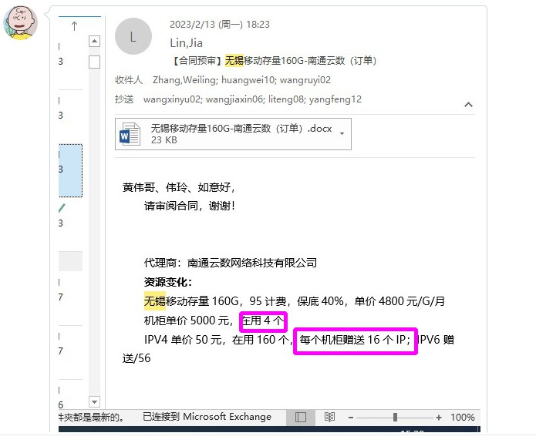
中台回复：正式合同下来更新备注，正式合同免费4*16=64个
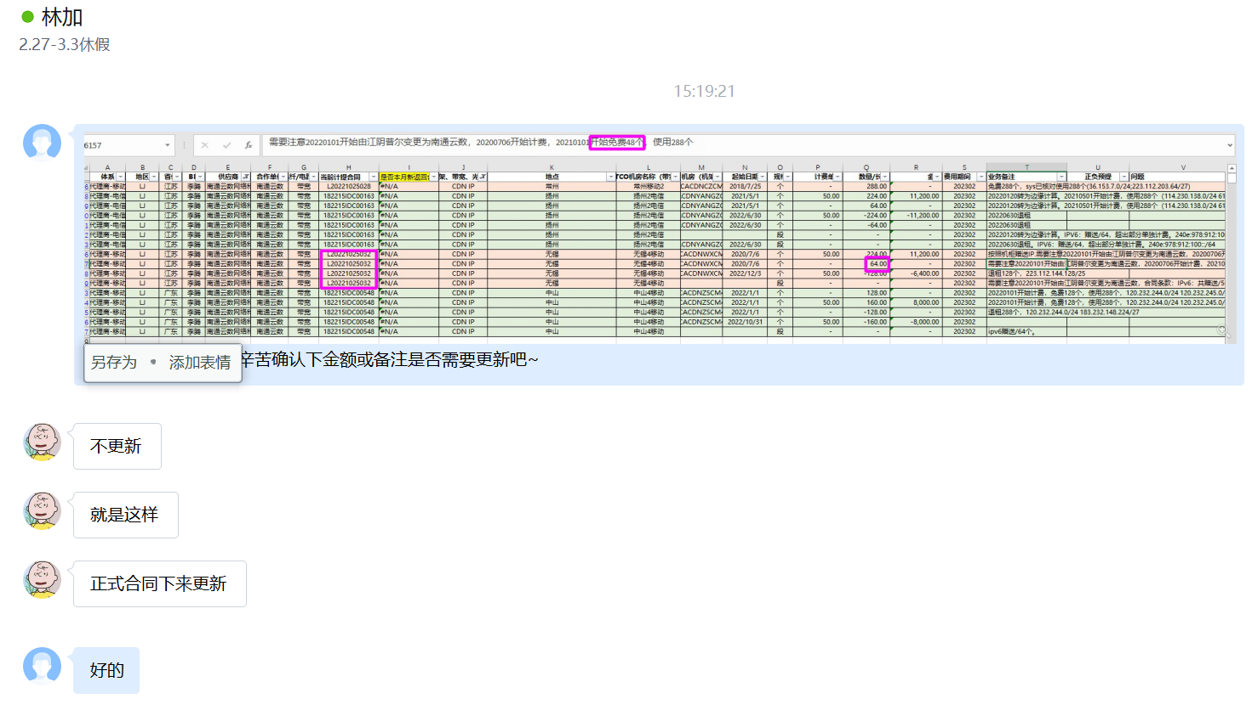

2、业务侧改变业务类型，如IP 业务类型”CDN-自建“换成”CDN-边缘计算“(线下表类型均为CND IP, 财务侧看不到具体改变的类型)，故系统差异原因会显示”资源当月启用“（改变资源具体类型导致），但实际预提金额与上月一致。

2月预提表
体系 | 地区 | 省份 | BD | 供应商 | 合作单位 | 机架/带宽/裸光纤/电路/工位&库房/其他 | 当前计提合同 | 是否本月新返回合同 | 费用类型（机架、带宽、光纤/电路、其他） | 地点 | TCO机房名称（带宽） | 机房（机架） | 起始日期 | 规格 | 计费单位 | 数量/长度 | 金额 | 费用期间 | 业务备注 | 正负预提 | 问题 | 财务备注 | SYS统计 | 运营商统计 | 合同开始日期 | 合同结束时间 | TCO机房英文 | 保底率 | 带宽量 | 保底量 | 合并计费组 | 颗粒度 | 第三方分类 | BEC带宽量 | CDN带宽量 | 对账流量 | 运营商流量 | 运营商金额 | 结算流量 | 结算金额 | 结算逻辑 | 争议解决条款 | 备注
联通 | 华东-林加 | 江西 | 纪博宇 | 中国联合网络通信有限公司南昌市分公司 | 江西联通 | 带宽 | 182215IDC00444 | #N/A | CDN IP | 南昌2联通 | 南昌2联通 | CDNNCUN | 2021-05-01 | 个 | 40.00 | 128.00 | 5,120.00 | 202302 | 根据运营商202210账单看，运营商只收费128个IP费用。2022.9开始带宽量变为20G，按照19年双方签署的主合同约定，每100G送320个IP，等比折算可送64个，使用416个，收费352个。 南昌联通边缘计算节点新申请1个机架，128个IP，于2021-03-30正式开通，2021.5.1开始计费：116.153.1.128/25 |  |  |  | 2022-06-01 | 2023-05-31
联通 | 华东-林加 | 江西 | 纪博宇 | 中国联合网络通信有限公司南昌市分公司 | 江西联通 | 带宽 | 182215IDC00444 | #N/A | CDN IP | 南昌2联通 | 南昌2联通 | CDNNCUN | 2022-07-31 | 个 | - | -128.00 | - | 202302 | 根据运营商202210账单看，运营商只收费128个IP费用。2022.9开始带宽量变为20G，按照19年双方签署的主合同约定，每100G送320个IP，等比折算可送64个，使用416个，收费352个。 2022/7/31 退租IP：116.153.0.128/25，退租后剩余与SYS记录不符，SYS记录剩余416个，116.153.0.0/25 118.212.135.0/27 116.153.1.0/25(BEC IP) 118.212.135.128/25(BEC IP) |  |  |  | 2022-06-01 | 2023-05-31
联通 | 华东-林加 | 江西 | 纪博宇 | 中国联合网络通信有限公司南昌市分公司 | 江西联通 | 带宽 | 182215IDC00444 | #N/A | CDN IP | 南昌2联通 | 南昌2联通 | CDNNCUN | 2022-07-31 | 个 | - | -128.00 | - | 202302 | 根据运营商202210账单看，运营商只收费128个IP费用。2022.9开始带宽量变为20G，按照19年双方签署的主合同约定，每100G送320个IP，等比折算可送64个，使用416个，收费352个。 116.153.1.128/25。2022.8.26如流同顾晓佳沟通，按照退租邮件列式的保存资源进行退租 |  |  |  | 2022-06-01 | 2023-05-31

1月预提表
体系 | 地区 | 省份 | BD | 供应商 | 合作单位 | 机架/带宽/裸光纤/电路/工位&库房/其他 | 当前计提合同 | 是否本月新返回合同 | 费用类型（机架、带宽、光纤/电路、其他） | 地点 | TCO机房名称（带宽） | 机房（机架） | 起始日期 | 规格 | 计费单位 | 数量/长度 | 金额 | 费用期间 | 业务备注 | 财务备注 | SYS统计 | 运营商统计 | 合同开始日期 | 合同结束时间
联通 | 华东-林加 | 江西 | 纪博宇 | 中国联合网络通信有限公司南昌市分公司 | 江西联通 | 带宽 | 182215IDC00444 | #N/A | CDN IP | 南昌2联通 | 南昌2联通 | CDNNCUN | 2021-05-01 | 个 | 40.00 | 128.00 | 5,120.00 | 202301 | 根据运营商202210账单看，运营商只收费128个IP费用。2022.9开始带宽量变为20G，按照19年双方签署的主合同约定，每100G送320个IP，等比折算可送64个，使用416个，收费352个。 南昌联通边缘计算节点新申请1个机架，128个IP，于2021-03-30正式开通，2021.5.1开始计费：116.153.1.128/25 |  |  |  | 2022-06-01 | 2023-05-31
联通 | 华东-林加 | 江西 | 纪博宇 | 中国联合网络通信有限公司南昌市分公司 | 江西联通 | 带宽 | 182215IDC00444 | #N/A | CDN IP | 南昌2联通 | 南昌2联通 | CDNNCUN | 2022-07-31 | 个 | 0.00 | -128.00 | 0.00 | 202301 | 根据运营商202210账单看，运营商只收费128个IP费用。2022.9开始带宽量变为20G，按照19年双方签署的主合同约定，每100G送320个IP，等比折算可送64个，使用416个，收费352个。 2022/7/31 退租IP：116.153.0.128/25，退租后剩余与SYS记录不符，SYS记录剩余416个，116.153.0.0/25 118.212.135.0/27 116.153.1.0/25(BEC IP) 118.212.135.128/25(BEC IP) |  |  |  | 2022-06-01 | 2023-05-31
联通 | 华东-林加 | 江西 | 纪博宇 | 中国联合网络通信有限公司南昌市分公司 | 江西联通 | 带宽 | 182215IDC00444 | #N/A | CDN IP | 南昌2联通 | 南昌2联通 | CDNNCUN | 2022-07-31 | 个 | 0.00 | -128.00 | 0.00 | 202301 | 根据运营商202210账单看，运营商只收费128个IP费用。2022.9开始带宽量变为20G，按照19年双方签署的主合同约定，每100G送320个IP，等比折算可送64个，使用416个，收费352个。 116.153.1.128/25。2022.8.26如流同顾晓佳沟通，按照退租邮件列式的保存资源进行退租 |  |  |  | 2022-06-01 | 2023-05-31

